企画内容
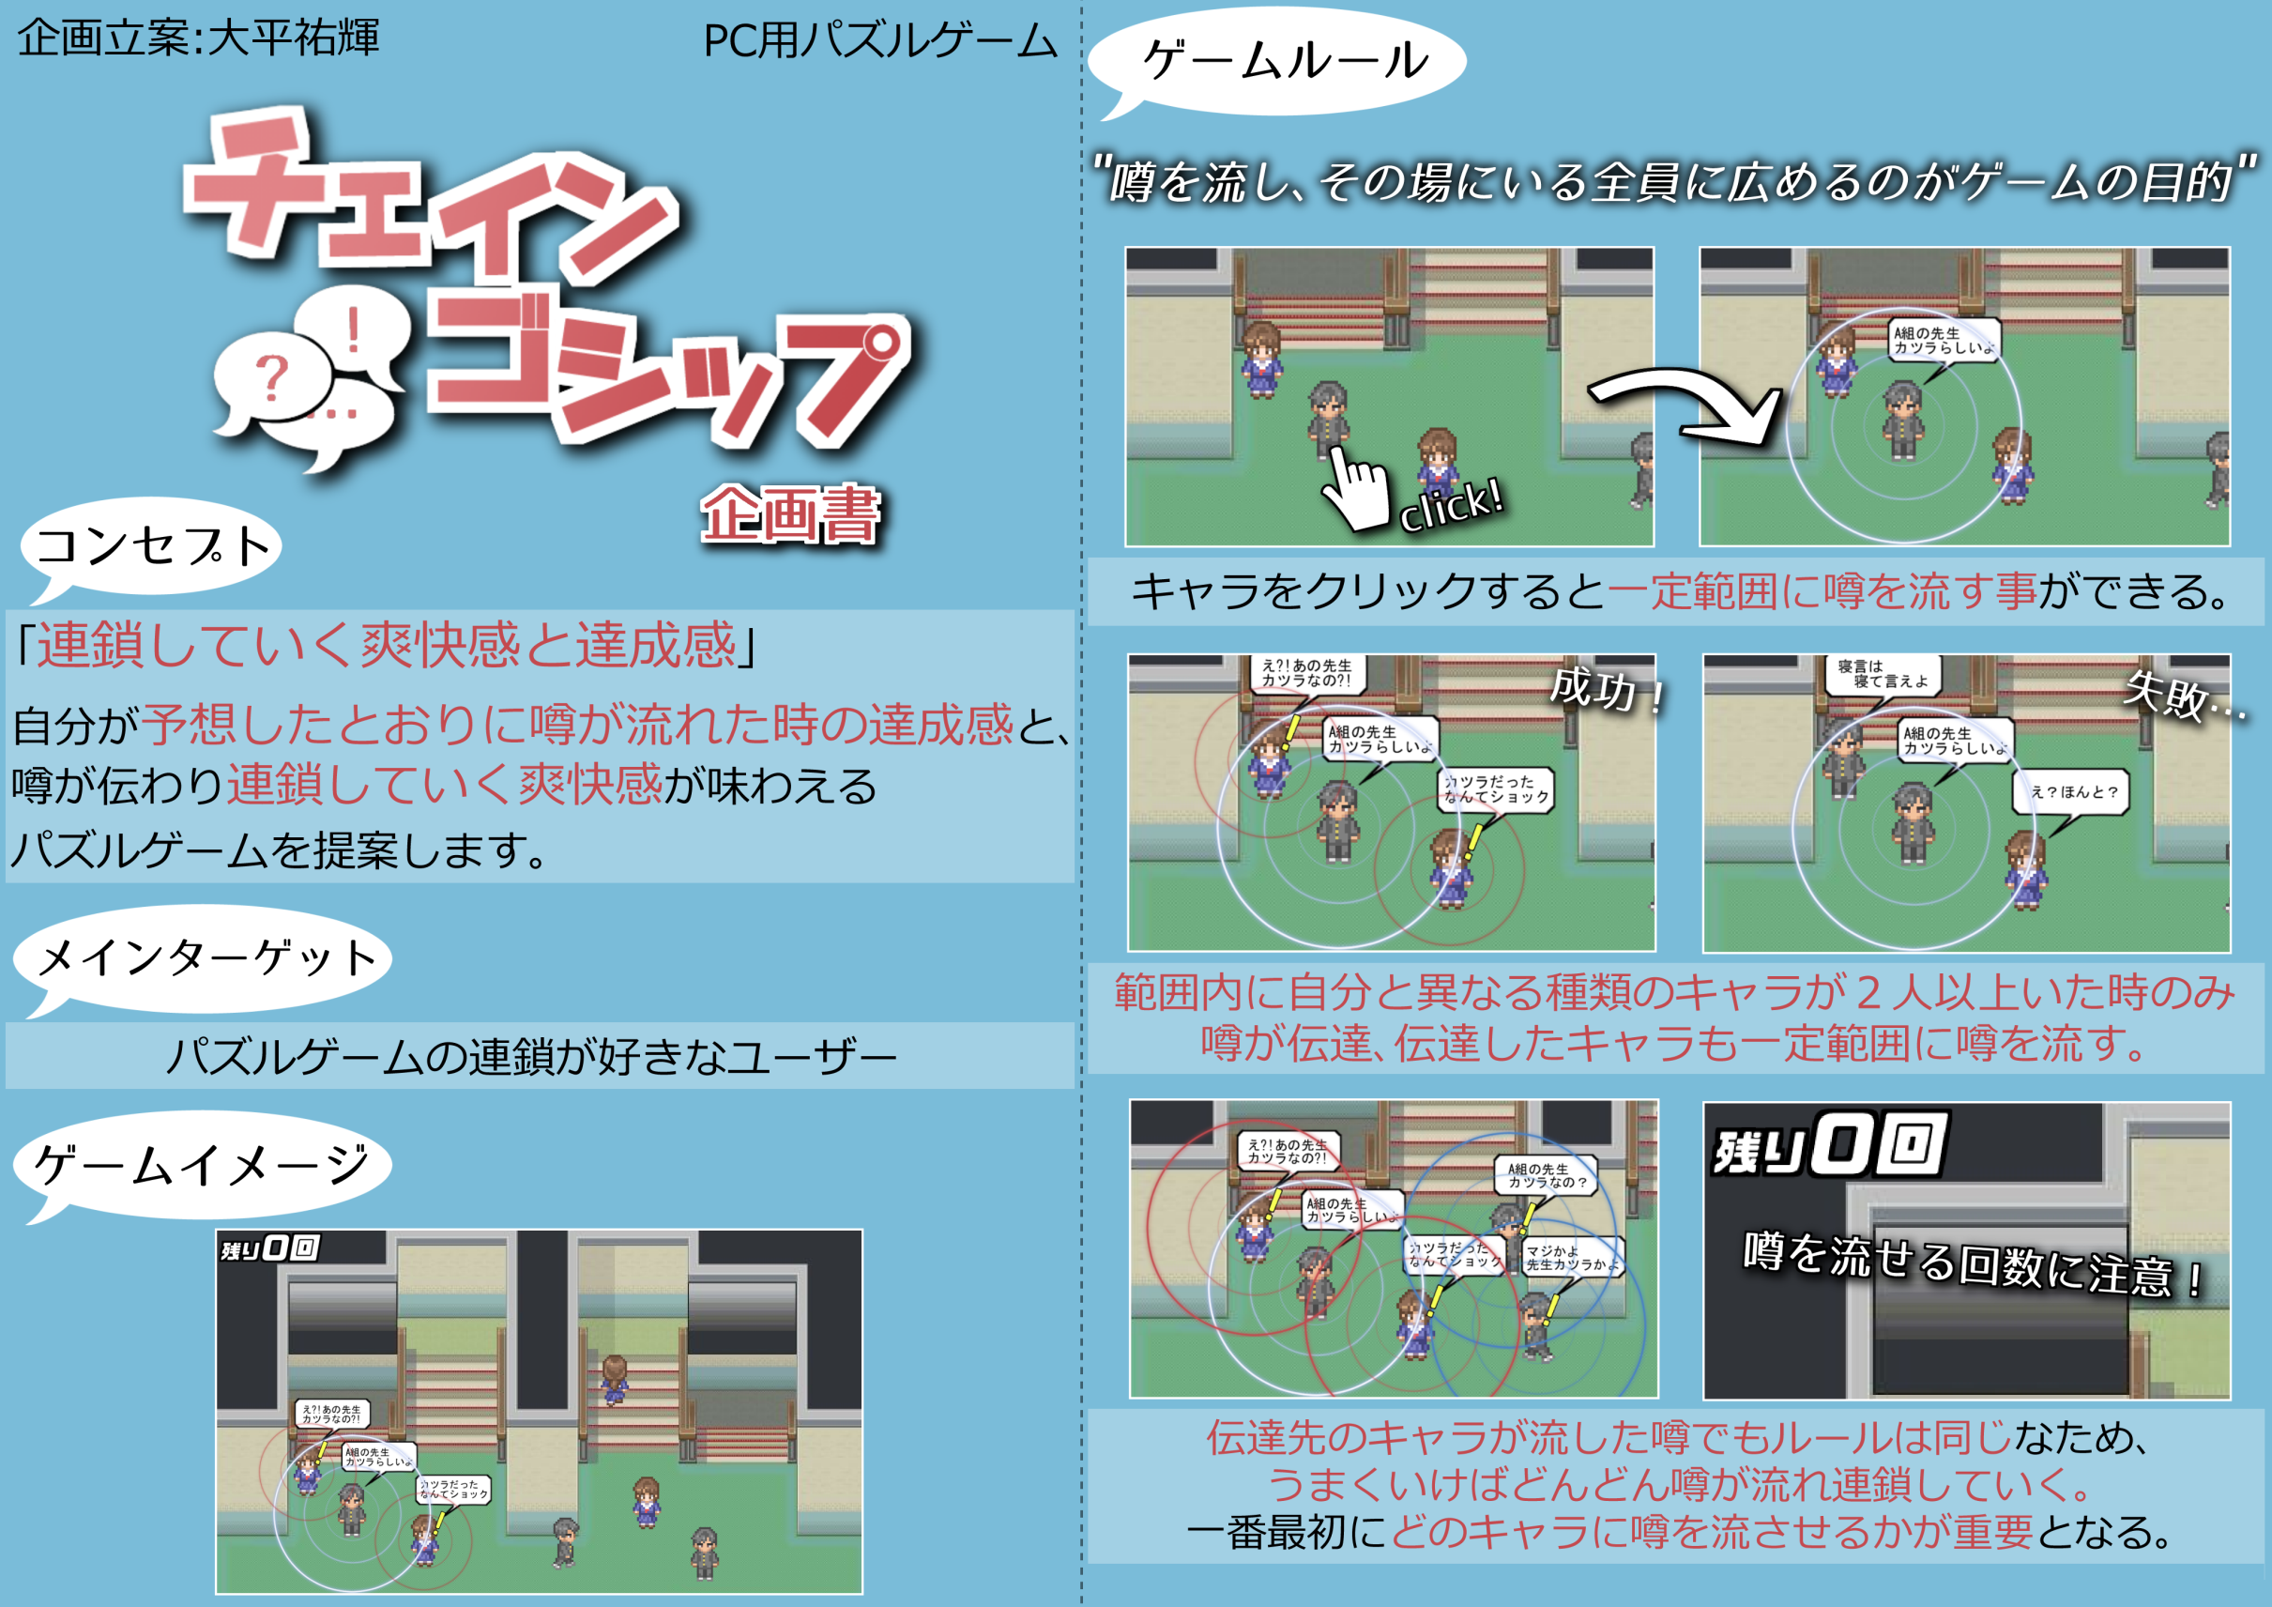

画面仕様
◇画面仕様◇

※（仮）になっているものは今後差し替えるので注意。

○画面サイズは1280x720

○プレイ画面のイメージ

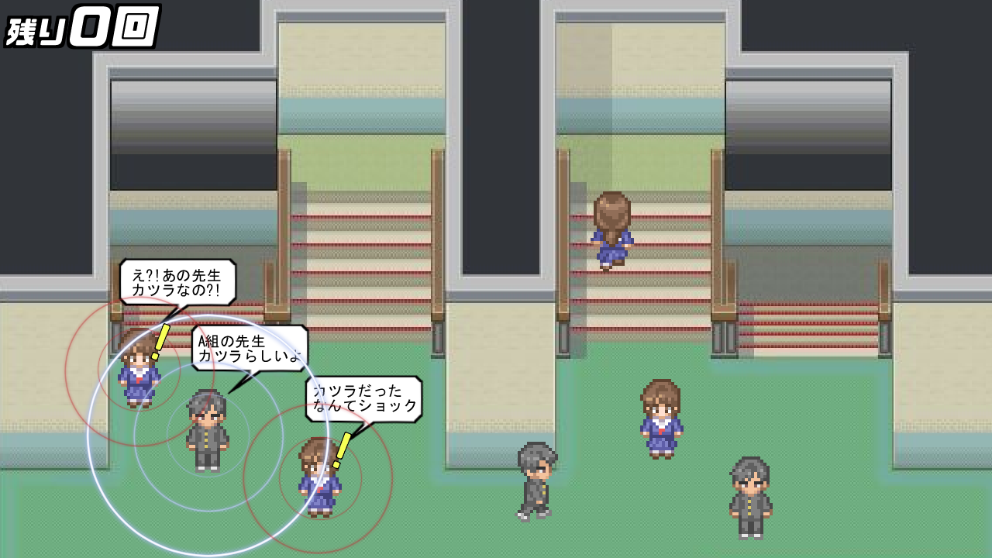
噂を流す事が出来る回数

背景画像

キャラの画像

吹き出しの画像
びっくりマークの画像
噂を流せる範囲の表示

○ゲームオーバー画面（仮）

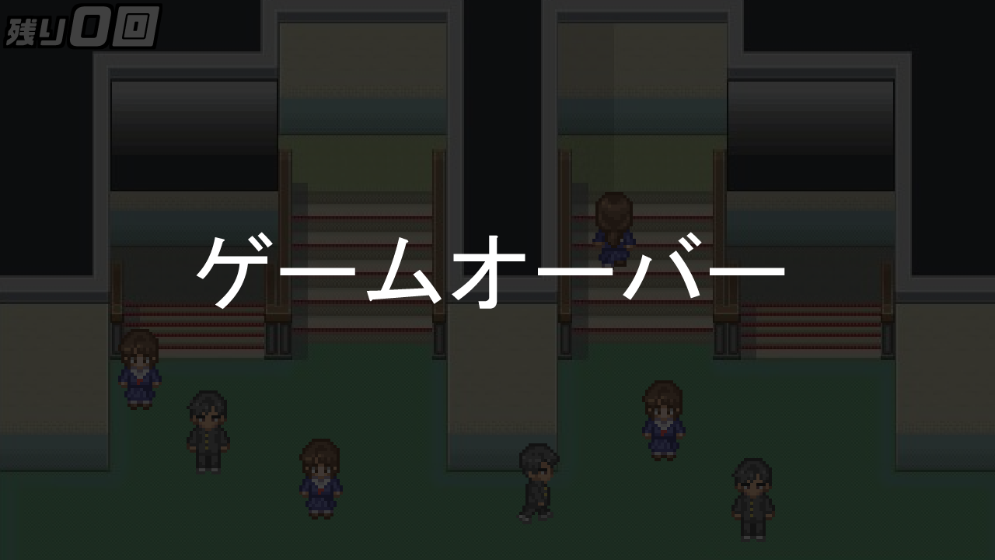

ゲームオーバーの文字の画像

●プレイ画面でゲームオーバーになると画面が暗転し中央に「ゲームオーバーの文字の画像」が表示される。

○ステージクリア画面（仮）
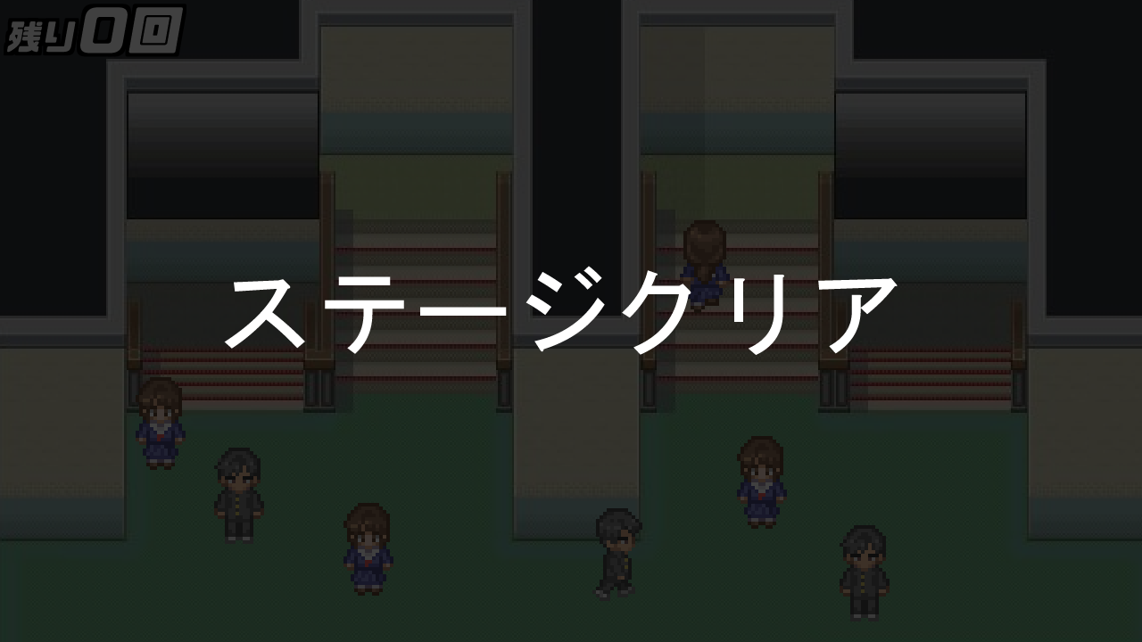

ステージクリアの文字の画像

●プレイ画面でクリアすると画面が暗転し中央に「ステージクリアの文字の画像」が表示される。

基本仕様
◇基本仕様◇

○クリア条件・ゲームオーバー条件
クリア条件→ステージ内のすべてのキャラに噂が伝達する（＝すべてのキャラに吹き出しが表示されている状態になる）。
ゲームオーバー条件→噂を流せる残り回数が０になる。

○噂

・噂を流す

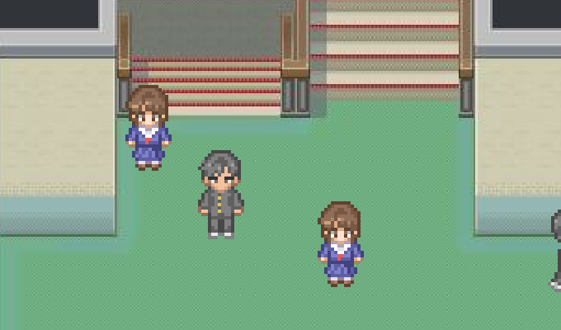

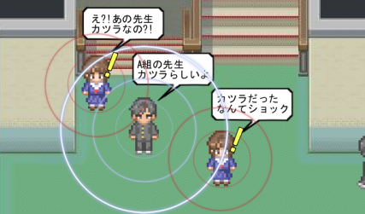

吹き出しの画像

ビックリマークの画像

 | ●キャラをクリックすると一定範囲に噂が流れる。
 | 範囲はキャラ3人分、円形状に広がる。
 | 範囲が表示される時間は3秒(180f)。
 | ●その際キャラを押したと同時にキャラの頭の上に
 | 噂の内容が書かれた「吹き出しの画像」を表示する。
 | 「吹き出しの画像」は表示されると消えない。
 | ●範囲内にクリックしたキャラと異なる種類のキャラ（見た目で判断）が2人以上いたば場合
 | その範囲内にいるキャラも噂を流す。
 | ２人以上かどうかの判定はクリックしたキャラのエフェクトが広がりきってから行う。
 | ●範囲内にいたキャラは噂を流す際「吹き出しの画像」を表示するほか
 | 「びっくりマークの画像」も表示する。
 | 「びっくりマークの画像」は3秒間(180f)だけ表示される。
 | ●吹き出しが表示され続けているキャラはクリックが出来なくなる（＝噂を流せなくなる）。
 | ●噂が伝達して範囲表示が出ているキャラに関しても上記のルールは同じとなる。

・噂が伝達出来なかった場合

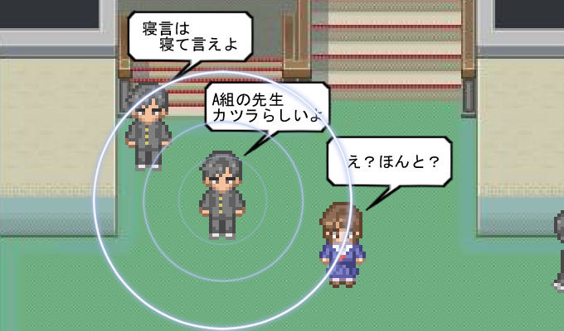

伝達出来なかった時の吹き出しの画像

 | ●範囲内にクリックしたキャラと異なる種類のキャラが2人以上いなかった場合、噂は伝達されない。
 | ●その場合「伝達出来なかった時の吹き出しの画像」が表示される。
 | 吹き出しが表示される時間は3秒（180f）。
 | ●びっくりマーク、噂の範囲表示はされない。

・残り回数

 | ●キャラをクリックし噂を流すと画面左上の残り回数が減っていく。
 | ●残り回数が０になるとゲームオーバーになる。
 | その際すぐにゲームオーバーになるのではなく、
 | 最後にクリックしたキャラの範囲表示が消えてからゲームオーバー画面に移行する。
 | ●ステージ開始時の残り回数はステージ毎に異なる。

○マウスポインター


①
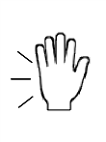
②

 | ●ゲームプレイ画面でのマウスポインタの種類は2種類ある。
 | ●通常時は①の手が閉じた画像を使用する。
 | ●クリックできるキャラとマウスポインターが重なった時のみ②の手の開いた画像を使用する。

キャラ仕様
◇キャラ仕様◇

○クリックされたキャラ

クリックしたキャラ

 | ●クリックされたキャラは種類に関係なく白色のエフェクトを出す。

○キャラの種類

・男子学生
青色のエフェクトを出す。

・女子学生
赤色のエフェクトを出す。

噂が広がるパターン
◇噂が広がるパターン◇

○広がるパターン

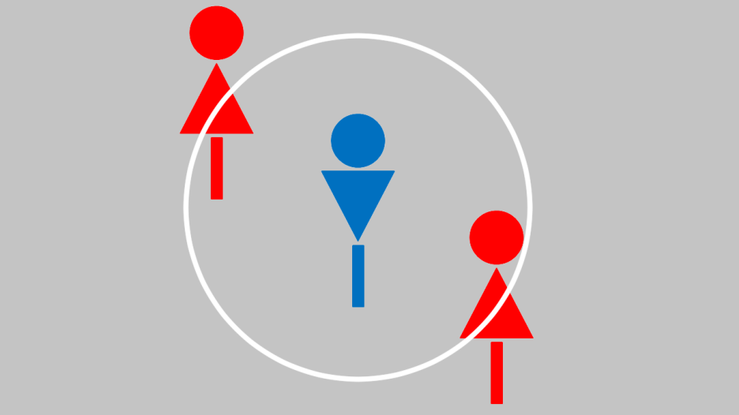
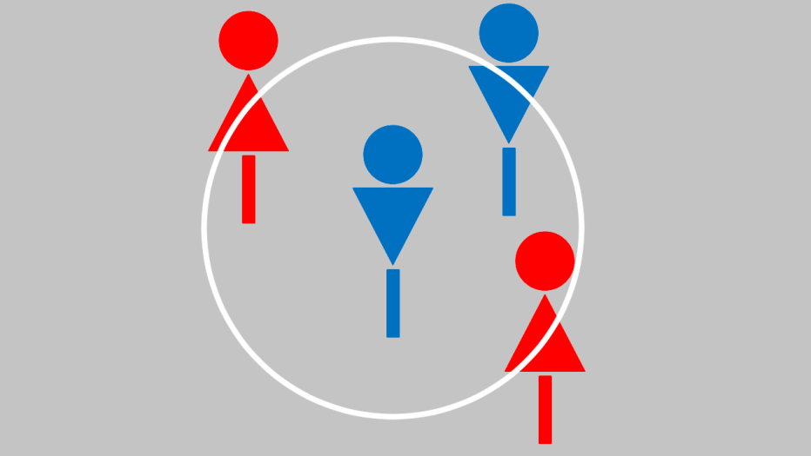

 | ●範囲内に自分と異なるキャラが２人以上いる。
 | ●範囲内に自分と異なるキャラが２人以上いた上で自分と同じキャラがいた場合、そのキャラにも噂が伝達する。

○広がらないパターン


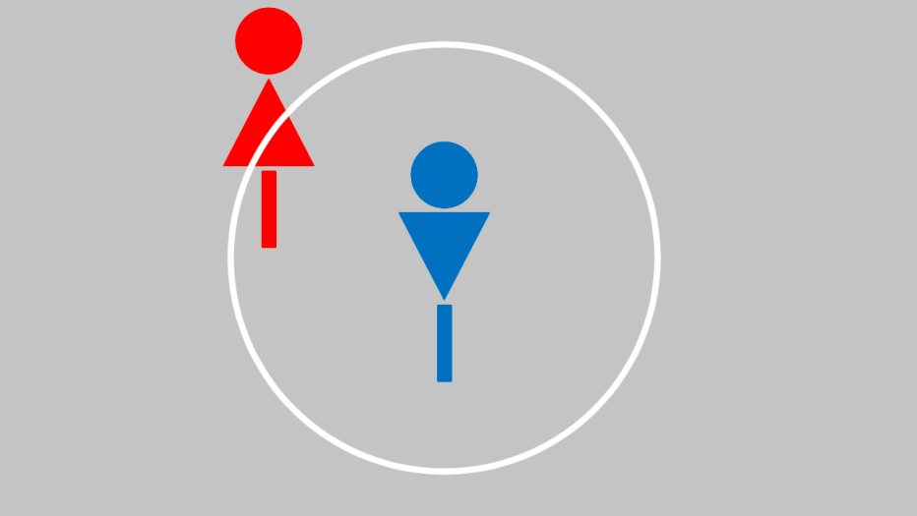

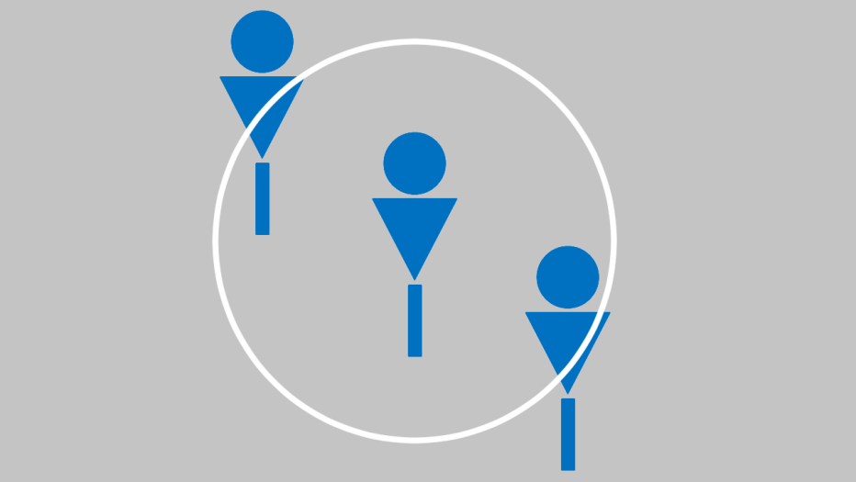
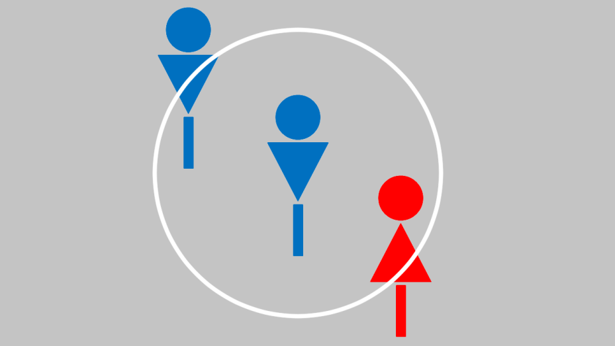

 | ●範囲内に誰もいない。
 | ●範囲内に一人しかいない。
 | ●範囲内に２人以上いるが２人とも自分と同じキャラ。
 | ●範囲内に２人以上いるが自分と異なるキャラが一人しかいない。

ステージ仕様
◇ステージ仕様◇

○αステージ
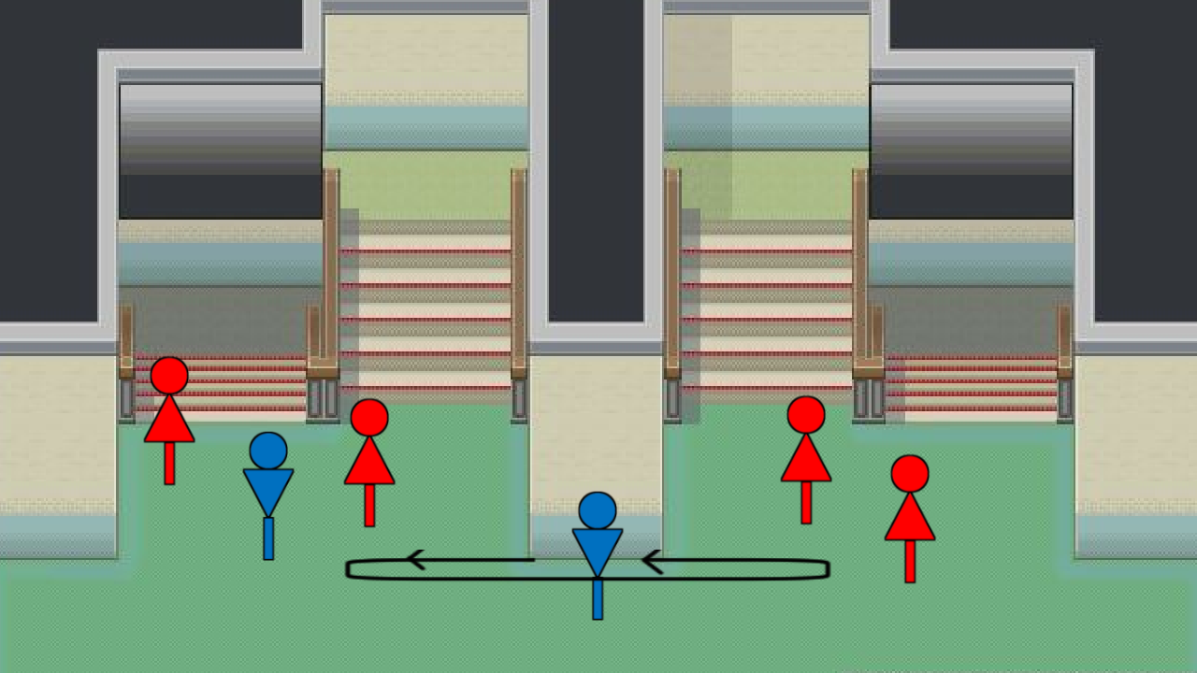
 |  | 赤いキャラ＝女子学生
 |  | 青いキャラ＝男子学生

①

 | ●①のキャラはゲーム開始時左方向に向かって移動する。
 | ●キャラが往復にかかる時間は５秒、片道2.5秒。
 | 左端もしくは右端に行くと１秒待機する。（2.5秒かけて移動→１秒待機→2.5秒かけて移動→１秒待機…）

 | ●解く順番
 | ・①のキャラが左端で待機している時に画面左の青いキャラをクリック、
 | 赤いキャラ２人と①のキャラに噂が伝達。
 | ・①のキャラが噂を流しながら右側に移動、右側の赤いキャラに伝達、ステージクリア。

